Feuille2
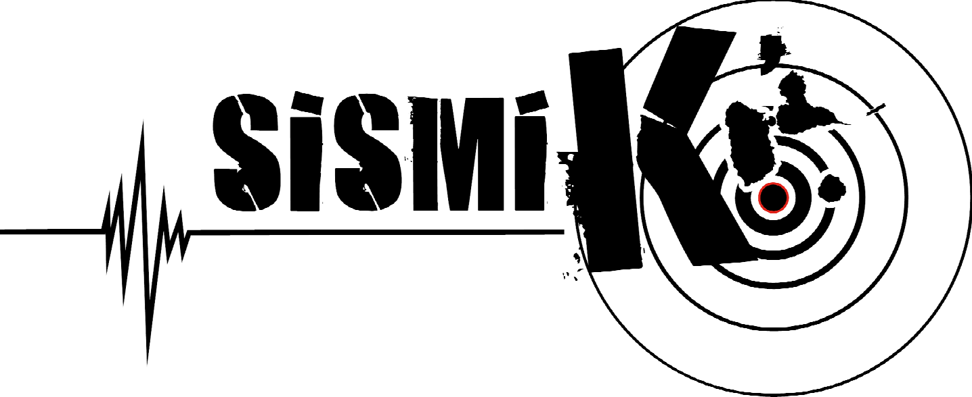
SEMAINE SISMIK 2021
Du 15 au 19 novembre 2021

 | DIMANCHE 14 | LUNDI 15 | MARDI 16 | MERCREDI 17 | JEUDI 18 | VENDREDI 19 | SAMEDI 20
MATIN |  | 9h-12h Expérience de réalité virtuelle (XR Pedagogy) Lieu : Préfecture Invités : Presse (Gpe la 1ere, Canal 10, RCI) | 9h-12h Expérience de réalité virutelle Lieu : DEAL, salle de conférence | 9h-12h : Formation « Construire parasismique » sur Facebook live Lieu : DEAL | 9h-12h : expérience de réalité virtuelle dans un collège | 9h00-12h00 : formation VIGIRISK

MIDI
APRES-MIDI |  | 14h30-15h30 : Exercice d’évacuation séisme Lieu : DEAL |  |  | 15h-16h30 Visite guidée des travaux de reconstruction parasismique (réservée) LGT Baimbridge | formation VIGIRISK

SOIRÉE | 19h30 : Plateau TV préfet, ouverture de la semaine SISMIK | Diffusion spots vidéo | Diffusion spots vidéo | Diffusion spots vidéo | Diffusion spots vidéo | Diffusion spots vidéo

Événements en continu |  | Campagne de sensibilisation (Spots radios sur les consignes à tenir ; spot vidéo sur le PSA)
 |  | Exercices d’évacuation dans les établissements scolaires (Rectorat)

LÉGENDE
Modifications possibles du programme en fonction du contexte sanitaire
Public visé : grand-public
Public visé : professionnel (bureau d'études, service technique d'une collectivité, services de l'État...)
Public visé : milieu scolaire (professeurs, élèves)

